상품제안서
스텐락 데스크 텀블러 500ml | 상품코드: S39087

 |  |  |  |  |  |  | 02-713-8555 | www.synergygift.co.kr
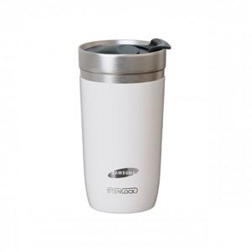 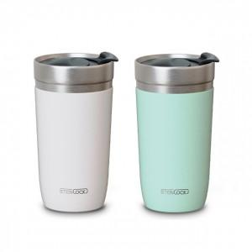

【상세/제작정보】

【인쇄/포장옵션】 | 실크, 레이저 / 종이상자

【공급단가】 | 수량 | 100~ | 300~ | 500~ | 1,000~ | 3,000~
*VAT별도 | 화이트 | 8,400원 | 8,050원 | 7,850원 | 7,700원 | 7,550원
 | 민트 | 8,400원 | 8,050원 | 7,850원 | 7,700원 | 7,550원

【상품 URL】 | https://www.synergygift.co.kr:443/src/goods_detail.php?gdno=39087

